結合試験_Servlet
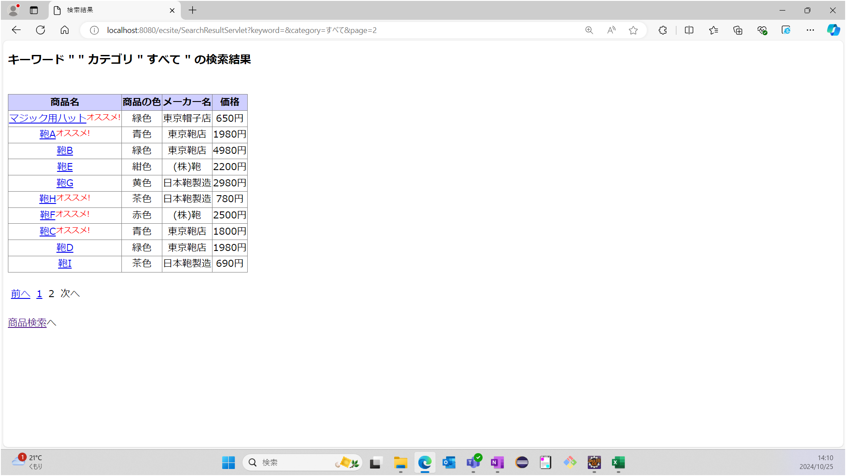
結合試験エビデンス Servlet |  | システムID |  | 改訂日 | 2024-10-25 | No.
 |  | システム名称 | 電子商取引システム | 改訂者 | 鈴木崇志

項番 | エビデンス |  |  | 備考
1 | DB：ecsite
 | Table：items（データシート1）

 | 手順1：キーワード欄にハットと入力する


 | 手順2：カテゴリは"すべて"を選択する


 | 手順3：検索ボタンを押下する


 | 期待値：商品検索結果画面が表示される
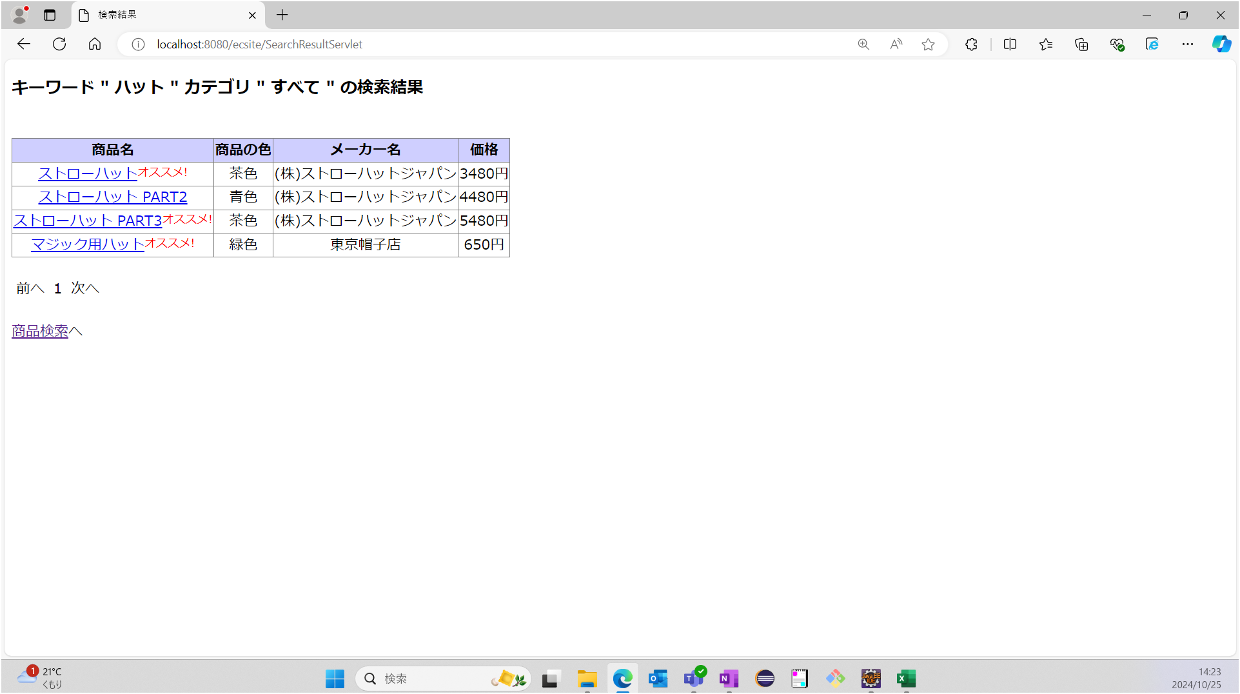

2 | DB：ecsite
 | Table：items（データシート1）

 | 手順1：キーワード入力欄は未入力とする


 | 手順2：カテゴリは"すべて"を選択する


 | 手順3：検索ボタンを押下する


 | 期待値：商品検索結果画面が表示される
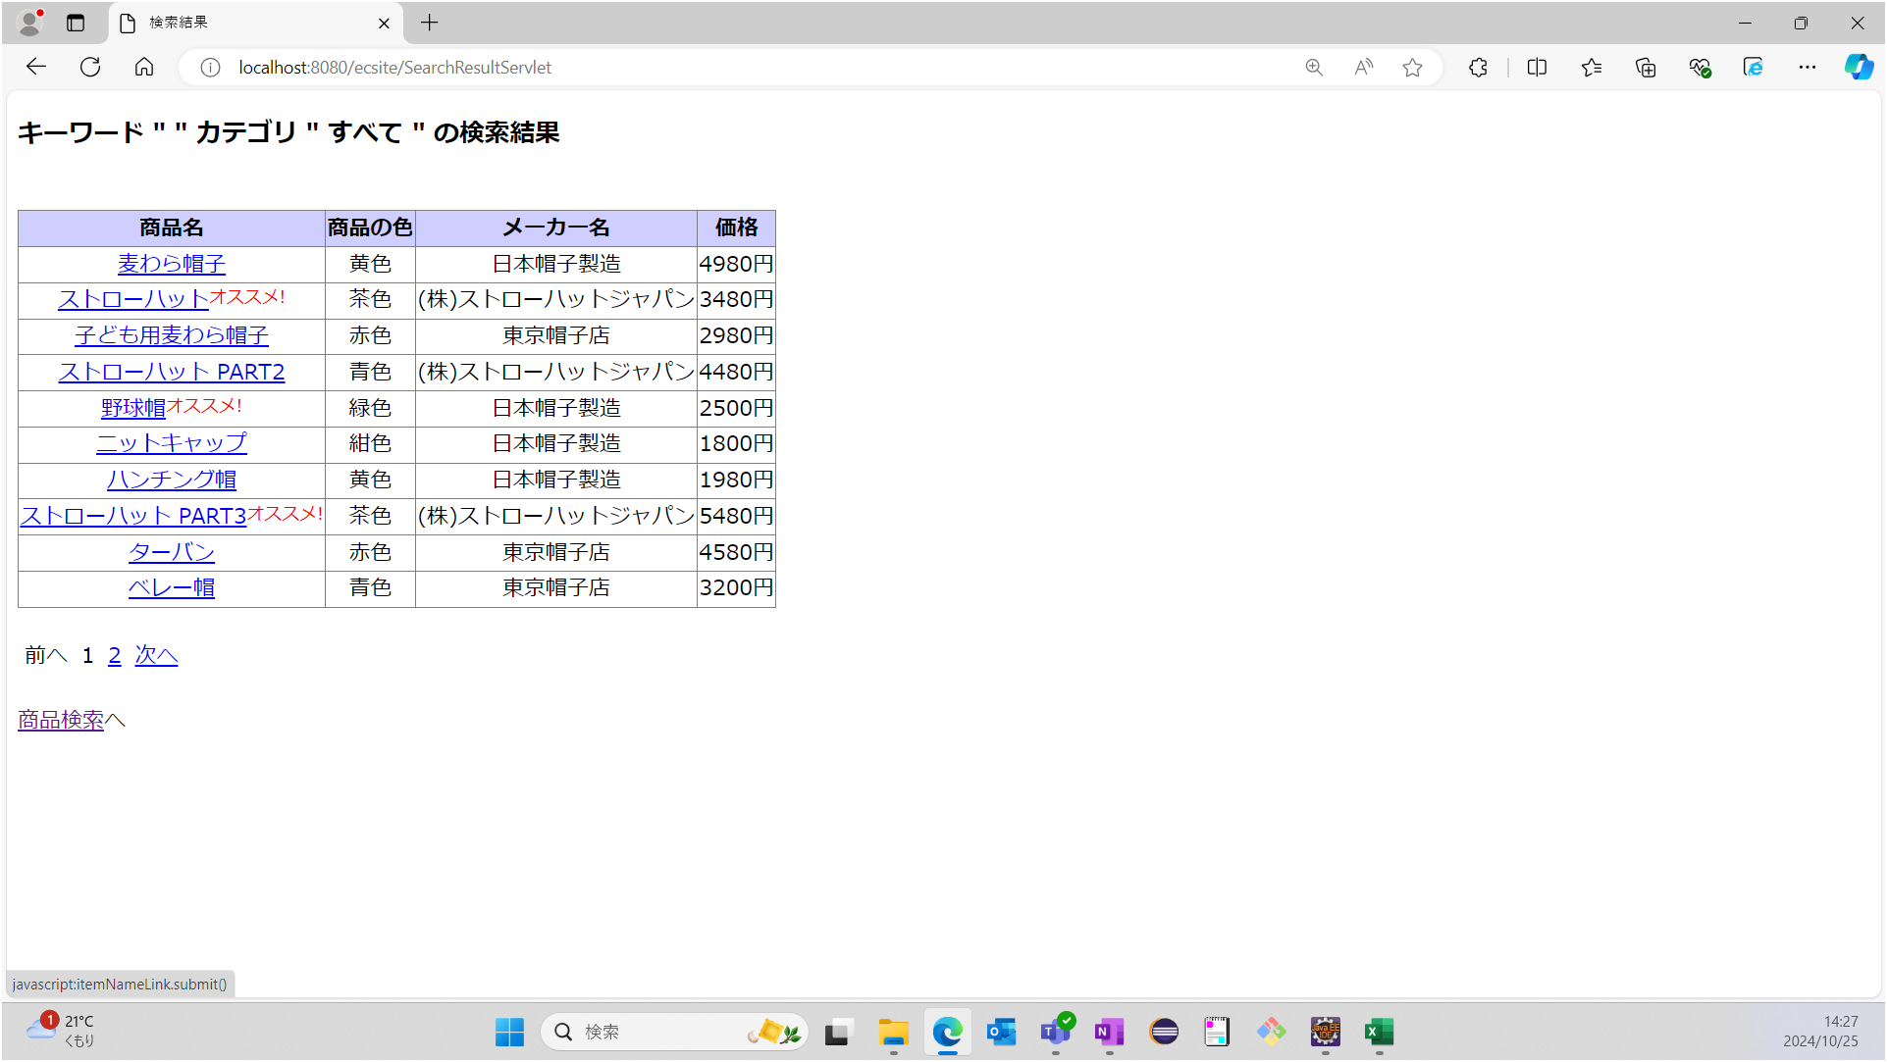

3 | DB：ecsite
 | Table：items（データシート1）

 | 手順1：キーワード入力欄は未入力とする


 | 手順2：カテゴリは"帽子"を選択する


 | 手順3：検索ボタンを押下する


 | 期待値：商品検索結果画面が表示される
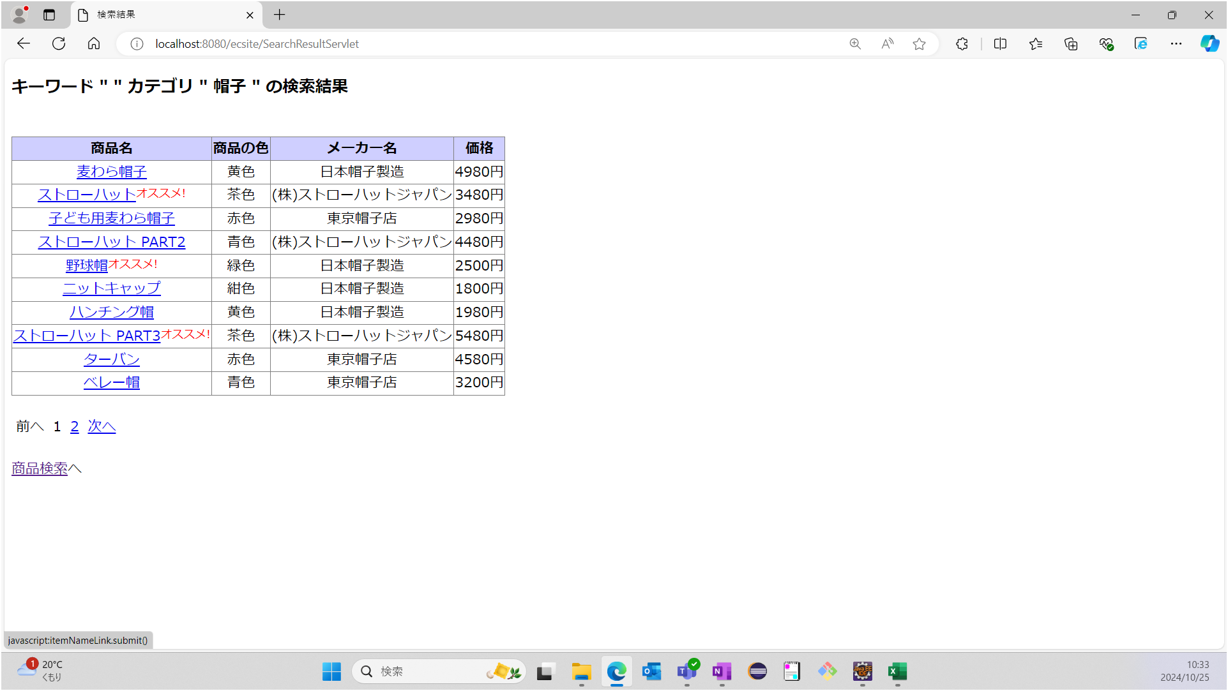

4 | DB：ecsite
 | Table：items（データシート1）

 | 手順1：キーワード入力欄は未入力とする

 | 手順2：カテゴリは"鞄"を選択する


 | 手順3：検索ボタンを押下する


 | 期待値：商品検索結果画面が表示される
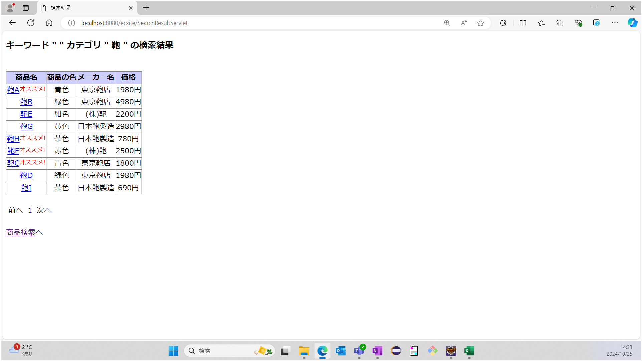

5 | 手順1：商品検索結果画面を表示する
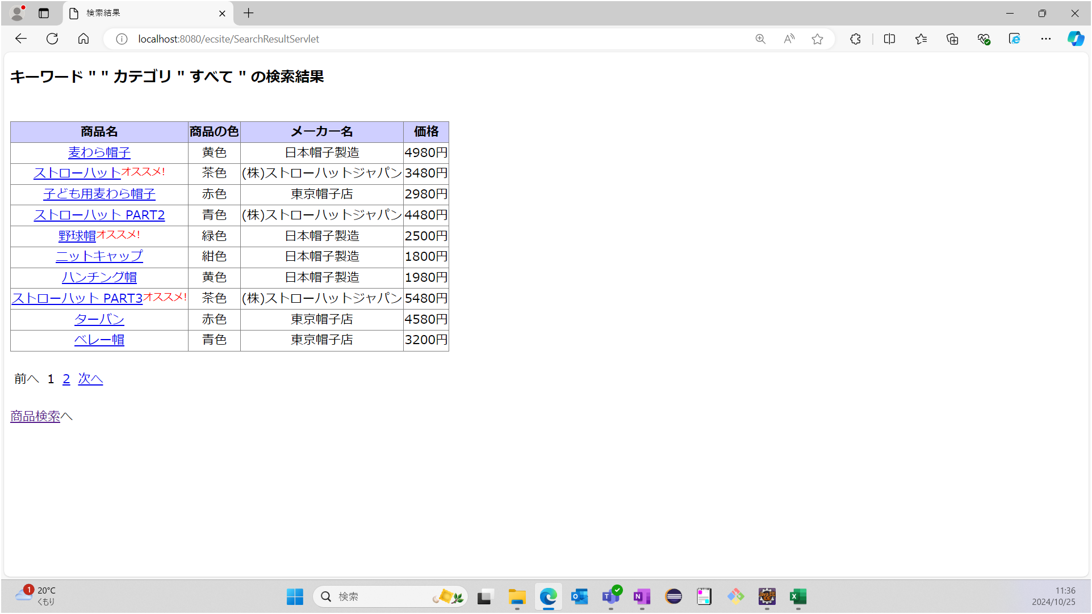

 | 手順2：商品検索画面へのリンクを押下する

 | 期待値：メイン画面が表示されている


6 | DB：ecsite
 | Table：items（データシート1）

 | 手順1：商品検索結果画面の1ページ目以外を表示する


 | 手順2：「前へ」のリンクが活性化しているかを確認する
 | 期待値：1ページ目以外の時はリンクが活性

 | 手順3：1ページ目のリンクを押下する

 | 手順4：「前へ」のリンクが非活性になっているかを確認する
 | 期待値：1ページ目の時：リンクは非活性
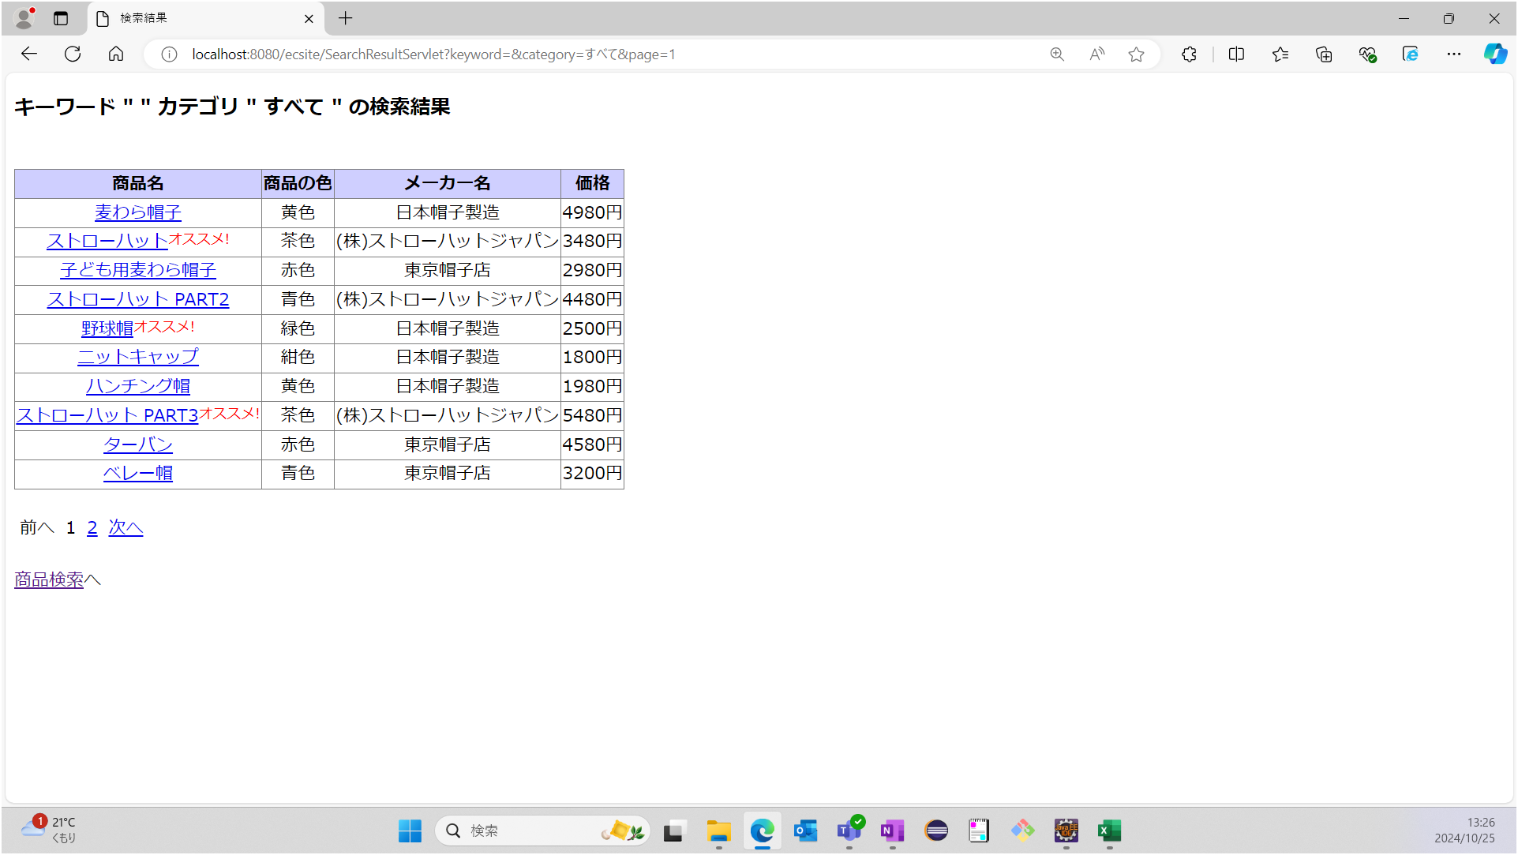

7 | DB：ecsite |  |  | 指定ページの代表として1ページ目で試験を行う
 | Table：items（データシート1）

 | 手順1：「検索」ボタンを押下する


 | 手順2：1ページ目のリンクが不活性なことを確認する
 | 期待値：1ページ目の時はリンクが不活性
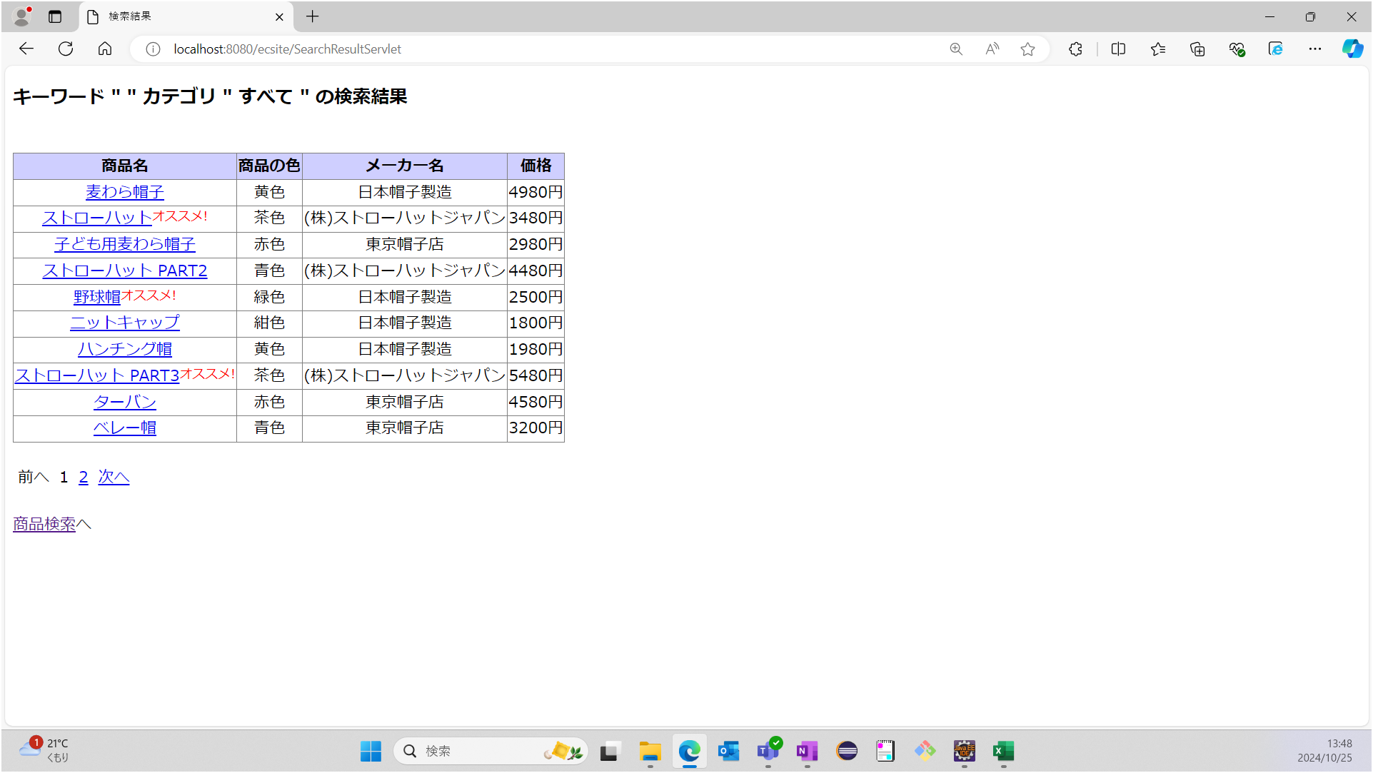

 | 手順3：2ページ目の時、1ページ目のリンクが活性状態であることを確認する
 | 期待値：1ページ目以外の時はリンクが活性


8 | DB：ecsite
 | Table：items（データシート1）

 | 手順1：商品検索結果画面の最終ページ以外を表示する
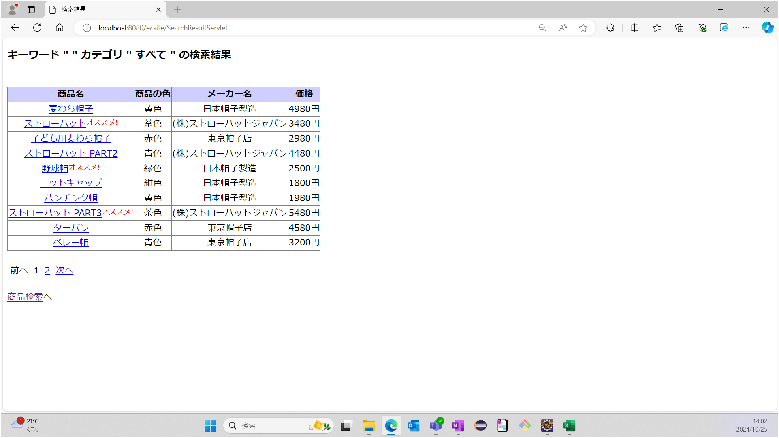

 | 手順2：「次へ」のリンクが活性化しているかを確認する
 | 期待値：最終ページ以外の時はリンクが活性
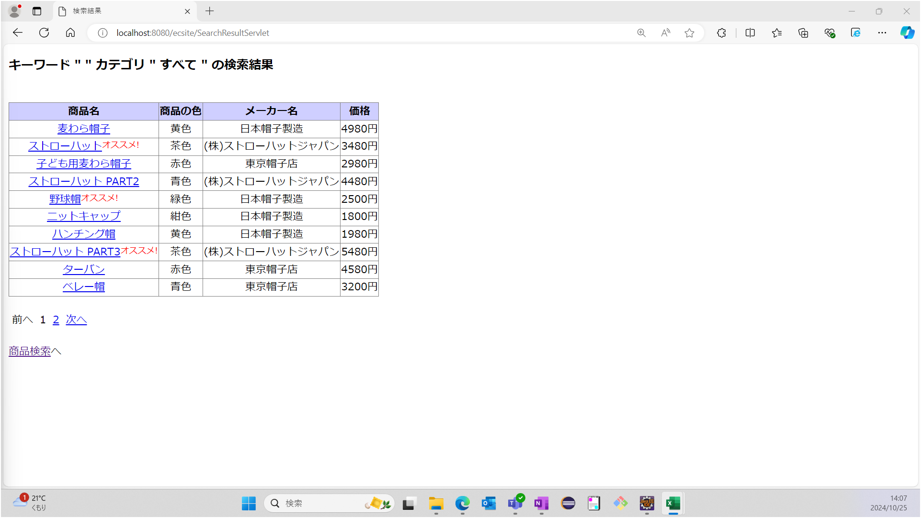

 | 手順3：最終ページのリンクを押下する


 | 手順4：「次へ」のリンクが非活性になっているか確認する
 | 期待値：最終ページの時はリンクが非活性

